©一周进步
©版权声明 B站的小伙伴你好，感谢遇见爱学习的你，如果想了解更多内容，可以点击右侧图片进入一周进步官网，里面有更多知识等你学习👉 此外，还需要严肃的和大家声明几点： 本课程虽然在B站免费提供给大家，但版权仍归一周进步所有，未经书面同意私自录制、转载传播等行为均属侵权行为。 一周进步官网平台上所有内容，包括但不限于视频、文字、图片均由一周进步或其他权利人依法拥有其知识产权，包括但不限于著作权、商标权、专栏权等。未经一周进步的明确书面特别授权，任何人不得为任何目的使用以及向任何自然人或单位提供出售、营销、出版或利用一周进步官网上提供的任何内容或服务。 如有违反者，将承担由此给一周进步或其他权利人造成的一切损失。 祝大家学习愉快 | 

开始
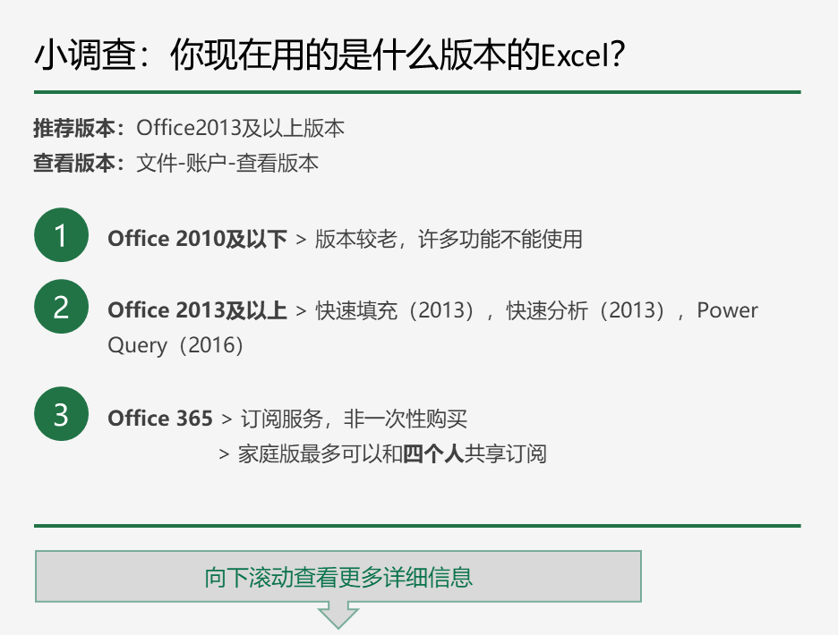

Microsoft 365 个人版/家庭版 | Office 2019 家庭版/学生版
可用在Windows，macOS，IOS，Android | 可在Windows、mac上使用

1TB oneDrive云储存/用户 | 没有
按年付费，可更新 | 一次购买，终生使用，不可更新
官方价格 ￥398/年（个人）￥498/年（家庭） | 官网价格 ￥748

不同设备上的Excel
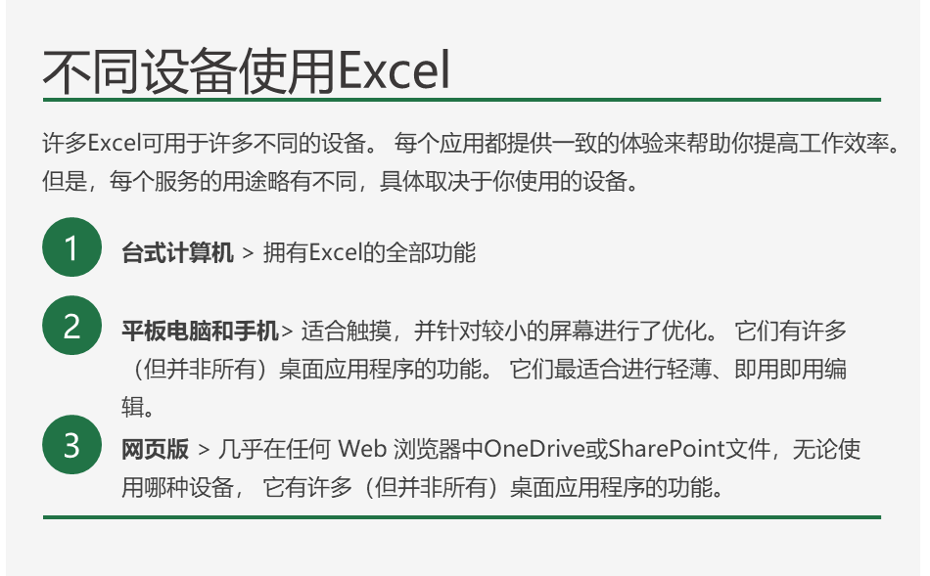

Excel的基本介绍
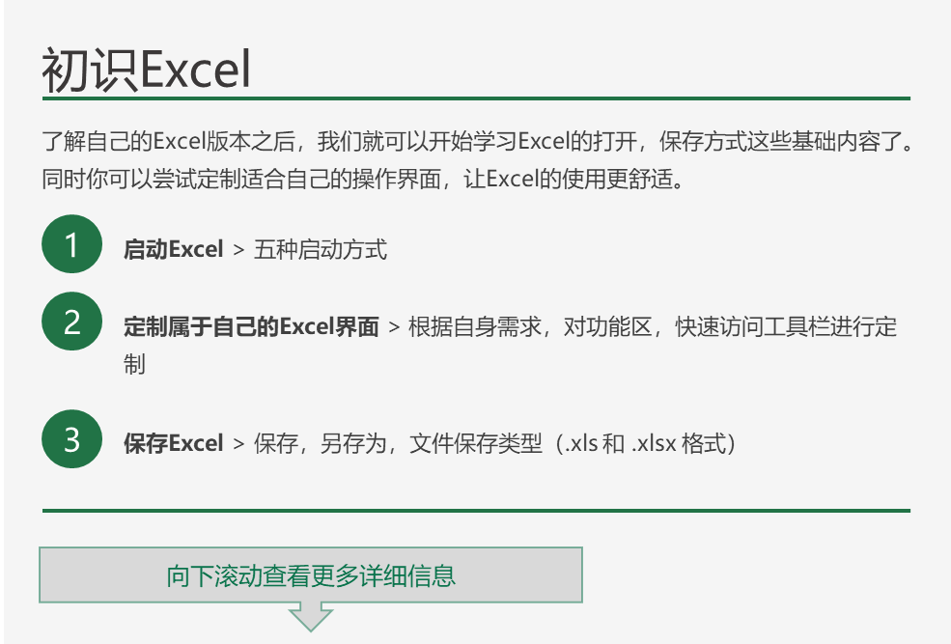

格式 | 扩展名 | 说明
Excel 工作簿 | .xlsx | Excel 2010 和 Excel 2007 默认的基于 XML 的文件格式。 不能存储 Microsoft Visual Basic for Applications (VBA) 宏代码或 Microsoft Office Excel 4.0 宏工作表 (.xlm)。
Excel 启用宏的工作簿（代码） | .xlsm | Excel 2016Excel 2013Excel 2010 和 Excel 2007的基于 XML 和启用宏的文件格式。 存储 VBA 宏代码或 Excel 4.0 宏工作表 (.xlm)。
Excel 二进制工作簿 | .xlsb | Excel 2010 和 Excel 2007 的二进制文件格式 (BIFF12)。
模板 | .xltx | Excel 2010 和 Excel 2007 的 Excel 模板默认的文件格式。 不能存储 VBA 宏代码或 Excel 4.0 宏工作表 (.xlm)。
模板（代码） | .xltm | Excel 模板 Excel 2010 和 Excel 2007 启用宏的文件格式。 存储 VBA 宏代码或 Excel 4.0 宏工作表 (.xlm)。
Excel 97- Excel 2003 工作簿 | .xls | Excel 97 - Excel 2003 二进制文件格式 (BIFF8)。
Excel 97- Excel 2003 模板 | .xlt | Excel 模板的 Excel 97 - Excel 2003 二进制文件格式 (BIFF8)。
Microsoft Excel 5.0/95 工作簿 | .xls | Excel 5.0/95 二进制文件格式 (BIFF5)。
XML 电子表格 2003 | .xml | XML 电子表格 2003 文件格式 (XMLSS)。
XML 数据 | .xml | XML 数据格式。
Excel 加载项 | .xlam | Excel 2010 和 Excel 2007 基于 XML 和启用宏的加载项格式。 加载项是用于运行其他代码的补充程序。 支持使用 VBA 项目和 Excel 4.0 宏工作表 (.xlm)。
Excel 97-2003 加载项 | .xla | Excel 97-2003 加载项，旨在用于运行其他代码的补充程序。 支持使用 VBA 项目。
Excel 4.0 工作簿 | .xlw | 仅保存工作表、图表工作表和宏工作表的 Excel 4.0 文件格式。 可以在 Excel 2010 中以此文件格式打开工作簿，但是无法将 Excel 文件保存为此文件格式。
Works 6.0-9.0 电子表格 | .xlr | Microsoft Works 6.0-9.0 中保存的电子表格。 注意: 仅 Excel Starter 支持此格式。

